상품제안서
시즈넬 레드라벨 디퓨저 100ml 미니수국 | 상품코드: F17458

 |  |  |  |  |  |  | 02-412-0044 | www.easy1.co.kr
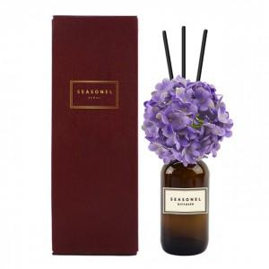

【상세/제작정보】 | <p>●50개당 꽃 색상, 향 1개 선택 가능. 미선택 시 랜덤 발송●​</p>

【인쇄/포장옵션】 | 스티커 / 포장지포장

【공급단가】 | 수량 | 100~ | 300~ | 500~ | 1,000~ | 3,000~
*VAT별도 | 단가 | 11,280원 | 10,860원 | 10,450원 | 10,030원 | 9,780원

【상품 URL】 | http://www.easy1.co.kr/src/goods_detail.php?gdno=17458

